操作思路
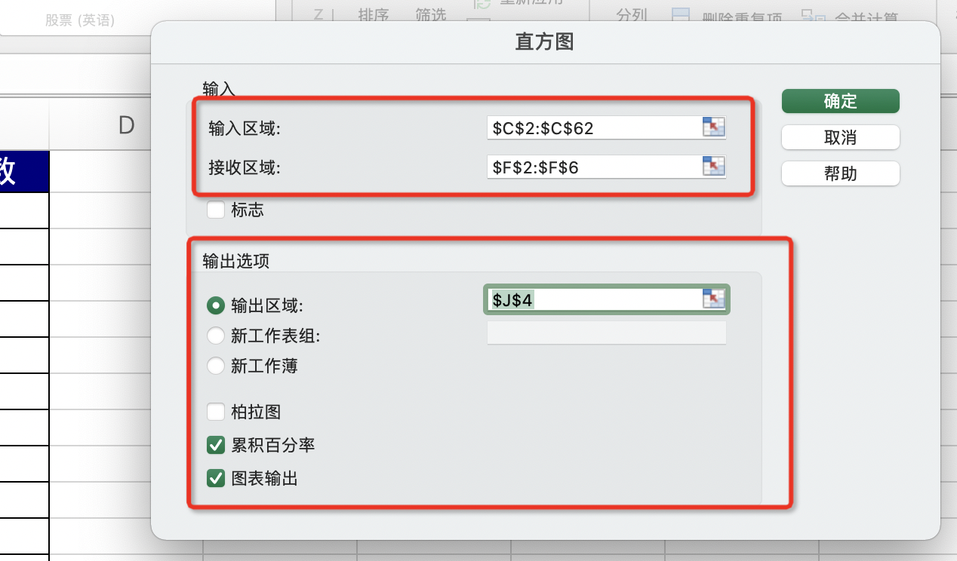
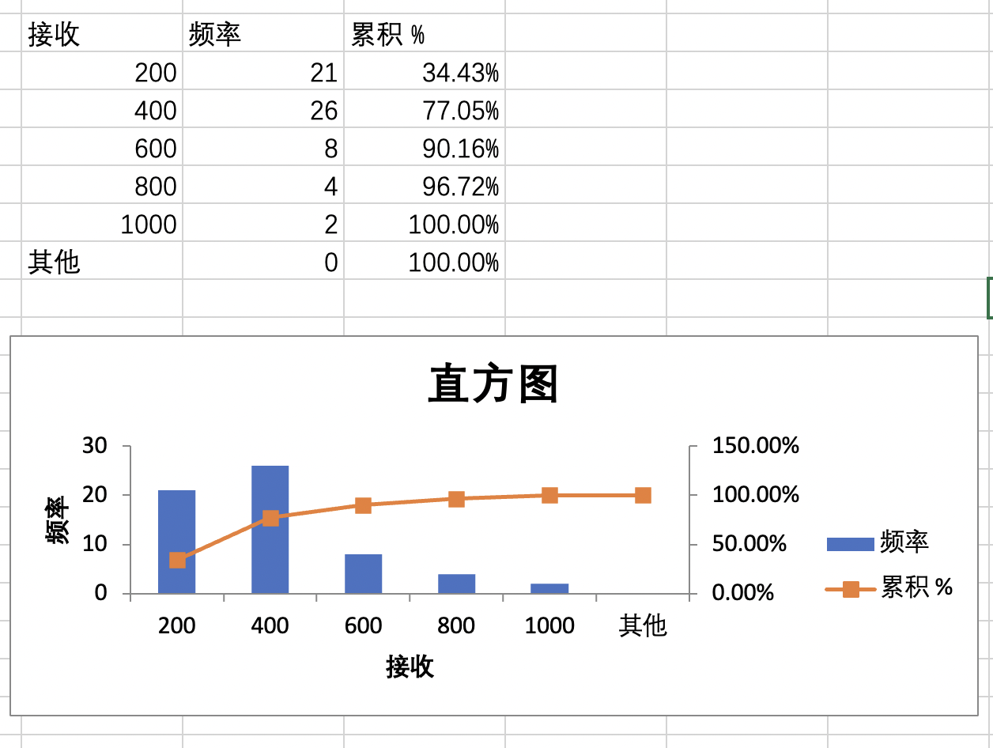
商品访客数频数分析
【任务要求】
对原始价格数据进行排序，在明确网店商品“软心爆浆蔓越莓曲奇”访客数整体访客数区间的基础上，对访客数进行分组与分组上限的设置，然后制作访客数频数分析直方图。（在分组时，分组依次为：0-200、201-400、401-600、601-800、801-1000，对应分组上限为各分组最大值）

（1）访客数最多的是2020年（ ）月（ ）日，访客数最少的是2020年（ ）月（ ）日。
（2）产品“软心爆浆蔓越莓曲奇”的访客数集中在哪个分组（ ）
（3）分组“601-800”对应的频数累积百分率是（ ）%。（四舍五入保留两位小数）
（4）请将直方图和对应的表以图片形式上传至平台。

【知识要点】
频数与频数分析法 | 频数也叫次数，是变量值出现在某个类别或区间中的次数，与频数相关的百分比数值是频率，频率是对象出现的次数与总次数的比值。

分组分析法 | 分组分析法是根据分析对象的特征，按照一定的指标，将对象划分为不同类别进行分析的方法，这种分析方法能够揭示分析对象内在的联系和规律。

【重要技能点】
1、排序、分组
2、分组上限
3、数据分析-直方图

【关键操作步骤】
分析思路：
1、先对数据进行排序，找到访客数最多的日期，和访客数最小的日期。
2、添加分组与分组上限。分组依次为：0-200、201-400、401-600、601-800、801-1000，对应分组上限为各分组最大值
3、利用数据分析中的“直方图”分析频数和占比

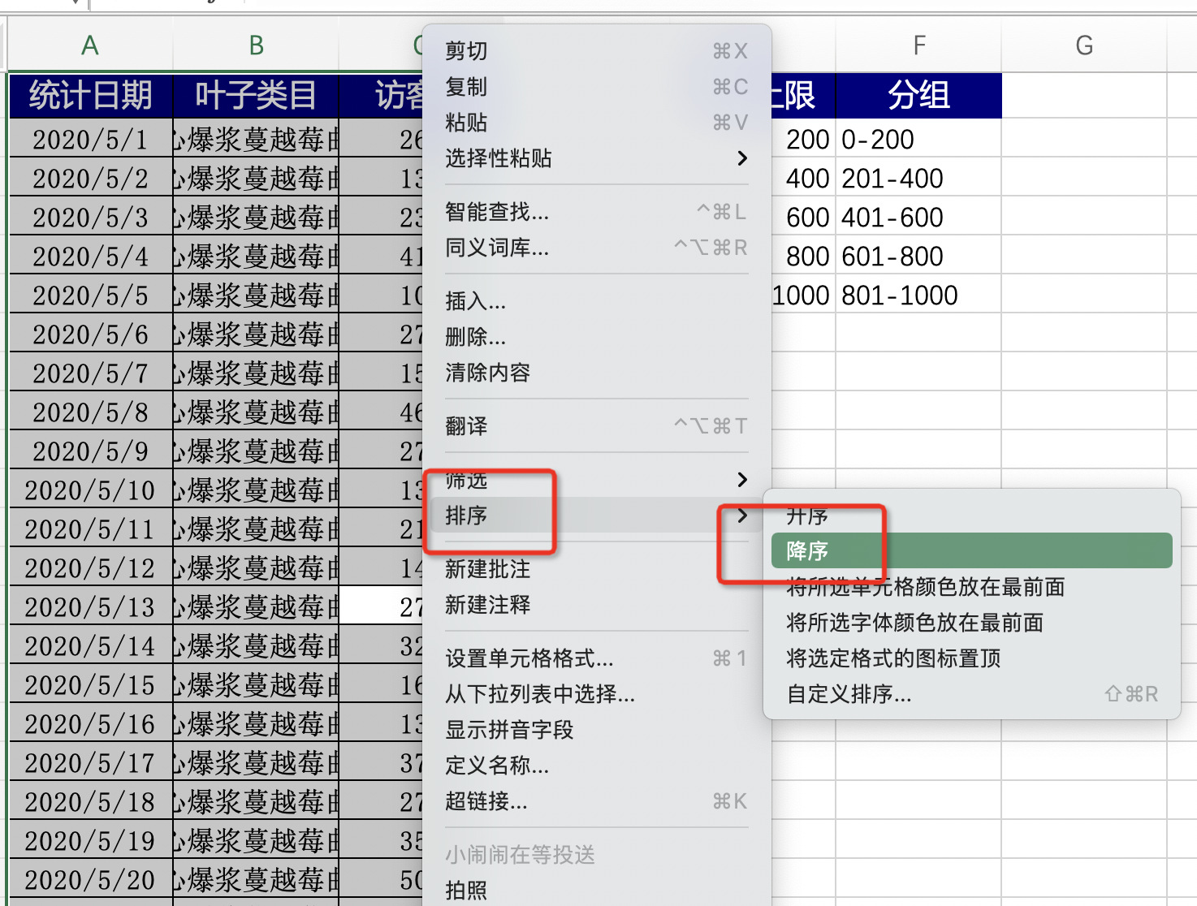

 |  | 1、选中访客数单元格
 |  | 2、点击鼠标右键选中排序-降序

 |  | 得出-访客数最多的2020/6/25
 |  | 访客数最少的是2020/5/21

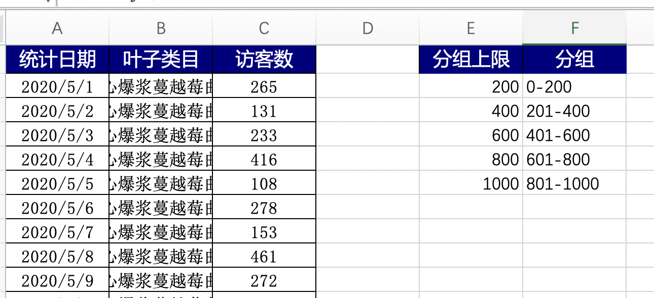

 |  | 3、添加分组与分组上限。
 |  | 分组依次为：0-200、201-400、401-600、
 |  | 601-800、801-1000，
 |  | 对应分组上限为各分组最大值

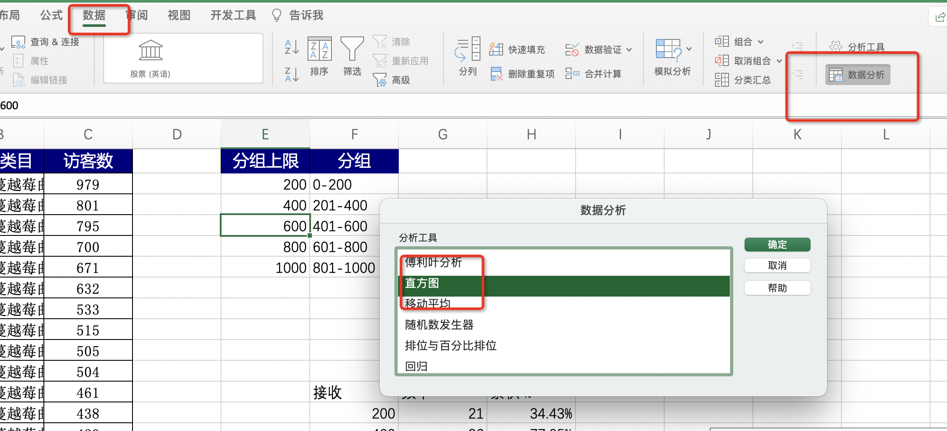
 |  | 4、选中数据单元格
 |  | 依次点击“数据‘
 |  | “数据分析”按钮。

 |  | 5、选择 编辑框中的“直方图”

源数据
统计日期 | 叶子类目 | 访客数 | 分组上限 | 分组
2020-06-25 | 软心爆浆蔓越莓曲奇 | 979 | 200 | 0-200
2020-06-19 | 软心爆浆蔓越莓曲奇 | 801 | 400 | 201-400
2020-06-18 | 软心爆浆蔓越莓曲奇 | 795 | 600 | 401-600
2020-06-26 | 软心爆浆蔓越莓曲奇 | 700 | 800 | 601-800
2020-06-11 | 软心爆浆蔓越莓曲奇 | 671 | 1000 | 801-1000
2020-06-30 | 软心爆浆蔓越莓曲奇 | 632
2020-06-05 | 软心爆浆蔓越莓曲奇 | 533
2020-05-25 | 软心爆浆蔓越莓曲奇 | 515
2020-05-20 | 软心爆浆蔓越莓曲奇 | 505
2020-06-12 | 软心爆浆蔓越莓曲奇 | 504
2020-05-08 | 软心爆浆蔓越莓曲奇 | 461 |  | 接收 | 频率 | 累积 %
2020-05-30 | 软心爆浆蔓越莓曲奇 | 438 |  | 200 | 21 | 34.43%
2020-06-06 | 软心爆浆蔓越莓曲奇 | 429 |  | 400 | 26 | 77.05%
2020-05-04 | 软心爆浆蔓越莓曲奇 | 416 |  | 600 | 8 | 90.16%
2020-05-31 | 软心爆浆蔓越莓曲奇 | 386 |  | 800 | 4 | 96.72%
2020-05-26 | 软心爆浆蔓越莓曲奇 | 382 |  | 1000 | 2 | 100.00%
2020-05-17 | 软心爆浆蔓越莓曲奇 | 377 |  | 其他 | 0 | 100.00%
2020-05-19 | 软心爆浆蔓越莓曲奇 | 354
直方图
2020-06-22 | 软心爆浆蔓越莓曲奇 | 342
2020-05-14 | 软心爆浆蔓越莓曲奇 | 322
2020-06-14 | 软心爆浆蔓越莓曲奇 | 298
2020-05-28 | 软心爆浆蔓越莓曲奇 | 289
2020-06-17 | 软心爆浆蔓越莓曲奇 | 279
2020-05-06 | 软心爆浆蔓越莓曲奇 | 278
2020-05-18 | 软心爆浆蔓越莓曲奇 | 277
2020-06-10 | 软心爆浆蔓越莓曲奇 | 274
2020-05-09 | 软心爆浆蔓越莓曲奇 | 272
2020-05-13 | 软心爆浆蔓越莓曲奇 | 270
2020-05-24 | 软心爆浆蔓越莓曲奇 | 270
2020-05-01 | 软心爆浆蔓越莓曲奇 | 265
2020-06-02 | 软心爆浆蔓越莓曲奇 | 254
2020-06-04 | 软心爆浆蔓越莓曲奇 | 239
2020-05-03 | 软心爆浆蔓越莓曲奇 | 233
2020-06-24 | 软心爆浆蔓越莓曲奇 | 232
2020-06-21 | 软心爆浆蔓越莓曲奇 | 228
2020-06-07 | 软心爆浆蔓越莓曲奇 | 220
2020-06-13 | 软心爆浆蔓越莓曲奇 | 220
2020-05-11 | 软心爆浆蔓越莓曲奇 | 217
2020-06-27 | 软心爆浆蔓越莓曲奇 | 217
2020-06-01 | 软心爆浆蔓越莓曲奇 | 208
2020-06-23 | 软心爆浆蔓越莓曲奇 | 200
2020-06-16 | 软心爆浆蔓越莓曲奇 | 194
2020-06-09 | 软心爆浆蔓越莓曲奇 | 189
2020-05-22 | 软心爆浆蔓越莓曲奇 | 178
2020-05-15 | 软心爆浆蔓越莓曲奇 | 167
2020-05-29 | 软心爆浆蔓越莓曲奇 | 159
2020-05-07 | 软心爆浆蔓越莓曲奇 | 153
2020-06-03 | 软心爆浆蔓越莓曲奇 | 150
2020-06-20 | 软心爆浆蔓越莓曲奇 | 150
2020-06-28 | 软心爆浆蔓越莓曲奇 | 149
2020-06-08 | 软心爆浆蔓越莓曲奇 | 144
2020-05-12 | 软心爆浆蔓越莓曲奇 | 140
2020-06-29 | 软心爆浆蔓越莓曲奇 | 140
2020-05-23 | 软心爆浆蔓越莓曲奇 | 136
2020-05-10 | 软心爆浆蔓越莓曲奇 | 135
2020-05-16 | 软心爆浆蔓越莓曲奇 | 135
2020-05-02 | 软心爆浆蔓越莓曲奇 | 131
2020-06-15 | 软心爆浆蔓越莓曲奇 | 124
2020-05-27 | 软心爆浆蔓越莓曲奇 | 122
2020-05-05 | 软心爆浆蔓越莓曲奇 | 108
2020-05-21 | 软心爆浆蔓越莓曲奇 | 106

